4.8
（Relay Packaging Technology & Solution Delivery List）
Shipping Date 发货日期: |  |  | 2025-04-08
快递单号: |  |  | 顺心捷达S70030028848

订单号 | PO号 | 产品型号 | 订单数 | 总实发数 | 总箱数 | 装箱明细
S25030681 | 4500327599 | FFLX/26/M11991G-UK-NATURAL(OPT2) | 5025 | 5126 | 12 | 11箱*450个+1箱*176个 托盘号3/12
合计： |  |  |  | 5126 | 12

订单号 | PO号 | 产品型号 | 订单数 | 总实发数 | 总箱数 | 装箱明细
S25030681 | 4500327599 | FFLX/26/M11991G-UK-BLACK(OPT1) | 6030 | 6151 | 14 | 13箱*450个+1箱*301个 托盘号10/12
合计： |  |  |  | 6151 | 14

订单号 | PO号 | 产品型号 | 订单数 | 总实发数 | 总箱数 | 装箱明细
S25030681 | 4500327599 | FFGD/26/M11944G-UK-SHADE4 | 5025 | 5126 | 8 | 7箱*700个+1箱*226个 托盘号5/12
合计： |  |  |  | 5126 | 8

订单号 | PO号 | 产品型号 | 订单数 | 总实发数 | 总箱数 | 装箱明细
S25030681 | 4500327599 | FFGD/26/M11944G-UK-SHADE3 | 3015 | 3075 | 6 | 5箱*600个+1箱*75个 托盘号5/12
合计： |  |  |  | 3075 | 6

订单号 | PO号 | 产品型号 | 订单数 | 总实发数 | 总箱数 | 装箱明细
S25030681 | 4500327599 | FFGD/26/M11944G-UK-SHADE2 | 10050 | 10251 | 15 | 14箱*700个+1箱*451个 托盘号12/12
合计： |  |  |  | 10251 | 15

订单号 | PO号 | 产品型号 | 订单数 | 总实发数 | 总箱数 | 装箱明细
S25030681 | 4500327599 | FFGD/26/M11944G-UK-SHADE1 | 10050 | 10251 | 15 | 14箱*700个+1箱*451个 托盘号2/12
合计： |  |  |  | 10251 | 15

订单号 | PO号 | 产品型号 | 订单数 | 总实发数 | 总箱数 | 装箱明细
S25030681 | 4500327599 | FFGD/26/M11943G-UK | 20100 | 20502 | 30 | 29箱*700个+1箱*202个 托盘号1/12
合计： |  |  |  | 20502 | 30

订单号 | PO号 | 产品型号 | 订单数 | 总实发数 | 总箱数 | 装箱明细
S25030681 | 4500327599 | FFGD/26/M11942G-UK-NATURAL(OPT2) | 20098 | 20500 | 30 | 29箱*700个+1箱*200个 托盘号4/12
合计： |  |  |  | 20500 | 30

订单号 | PO号 | 产品型号 | 订单数 | 总实发数 | 总箱数 | 装箱明细
S25030681 | 4500327599 | FFGD/26/M11942G-UK-BLACK(OPT1) | 10050 | 10251 | 15 | 14箱*700个+1箱*451个 托盘号9/12
合计： |  |  |  | 10251 | 15

订单号 | PO号 | 产品型号 | 订单数 | 总实发数 | 总箱数 | 装箱明细
S25030681 | 4500327599 | FFGD/26/M11942G-CE-NATURAL(OPT2) | 4020 | 4100 | 6 | 5箱*700个+1箱*600个 托盘号9/12
合计： |  |  |  | 4100 | 6

订单号 | PO号 | 产品型号 | 订单数 | 总实发数 | 总箱数 | 装箱明细
S25030681 | 4500327599 | FFGD/26/M11944G-UK-BLACK | 20100 | 20502 | 35 | 34箱*600个+1箱*102个 托盘号7/12 8/12
合计： |  |  |  | 20502 | 35

订单号 | PO号 | 产品型号 | 订单数 | 总实发数 | 总箱数 | 装箱明细
S25030672 | 4500326466 | FFLX/26/M11991G-UK-BLACK(OPT1) | 6031 | 6152 | 14 | 13箱*450个+1箱*302个 托盘号6/12
合计： |  |  |  | 6152 | 14

订单号 | PO号 | 产品型号 | 订单数 | 总实发数 | 总箱数 | 装箱明细
S25030681 | 4500327599 | FFGD/26/M11943G-CE | 3015 | 3075 | 5 | 4箱*700个+1箱*275个 托盘号11/12
合计： |  |  |  | 3075 | 5

订单号 | PO号 | 产品型号 | 订单数 | 总实发数 | 总箱数 | 装箱明细
S25030681 | 4500327599 | FFLX/26/M11991G-CE-NATURAL(OPT2) | 3015 | 3075 | 7 | 6箱*450个+1箱*375个 托盘号11/12
合计： |  |  |  | 3075 | 7

订单号 | PO号 | 产品型号 | 订单数 | 总实发数 | 总箱数 | 装箱明细
S25030681 | 4500327599 | FFLX/26/M11991G-CE-BLACK(OPT1) | 2010 | 2051 | 5 | 4箱*450个+1箱*251个 托盘号11/12
合计： |  |  |  | 3075 | 5

订单号 | PO号 | 产品型号 | 订单数 | 总实发数 | 总箱数 | 装箱明细
S25030681 | 4500327599 | FFLX/24/M12011G-CE-BLACK-40D | 4020 | 4100 | 4 | 3箱*1000个+1箱*1100个 托盘号3/12
合计： |  |  |  | 4100 | 4
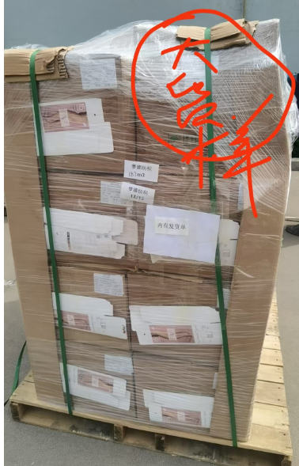
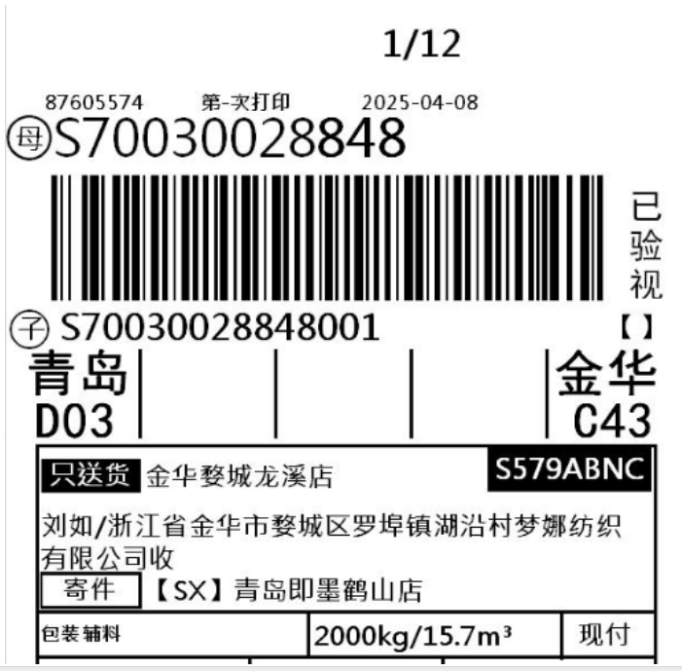
 |  | 大货样发货单都在第12个托盘上

